CollectiveAccess
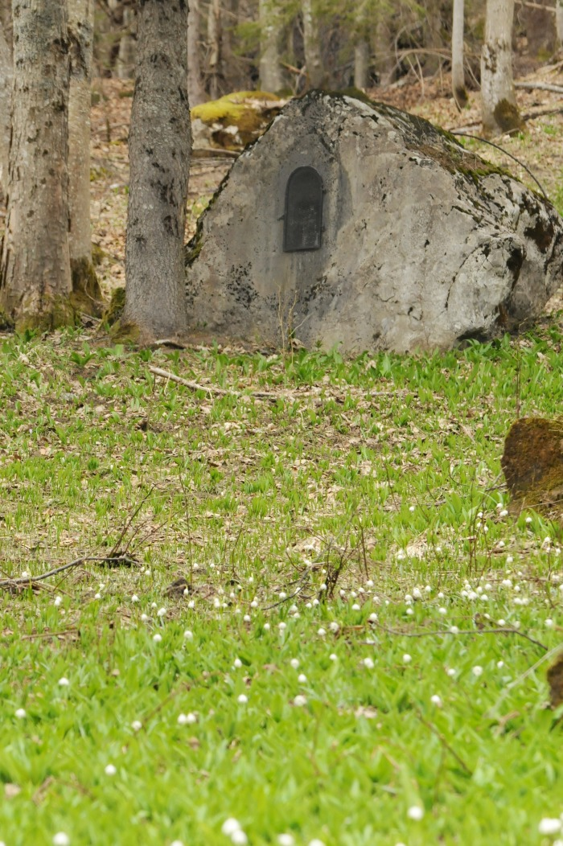
Image | Object | Description | Date
 | Oratoire les Miches de Salvadon (1-043) | Oratoire Des Miches de Salvadon Date initiale de 1888 Altitude 1390 M

